2.3b Rep com
2.3b Les communes par taille

Répartition (en % et en % cumulés) du nombre de communes et de la population municipale au 1er janvier 2022, selon la taille des communes
Taille des communes | Nombre de communes | Population | Taille des communes | Nombre de communes | Population |  |  | Communes | Population
 | En % |  |  | En % cumulés |  |  |  | 0 | 0
Moins de 50 habitants | 2.5% | 0.0% | Moins de 50 habitants | 2.5% | 0.0% | 50 | < 50 h. | 3% | 0%
50 à 99 habitants | 7.1% | 0.3% | Moins de 100 habitants | 9.7% | 0.3% | 100 | < 100 h. | 10% | 0%
100 à 199 habitants | 15.6% | 1.2% | Moins de 200 habitants | 25.2% | 1.5% | 200 | < 200 h. | 25% | 2%
200 à 299 habitants | 12.1% | 1.6% | Moins de 300 habitants | 37.4% | 3.1% | 300 | < 300 h. | 37% | 3%
300 à 399 habitants | 8.9% | 1.6% | Moins de 400 habitants | 46.2% | 4.7% | 400 | < 400 h. | 46% | 5%
400 à 499 habitants | 6.3% | 1.5% | Moins de 500 habitants | 52.5% | 6.1% | 500 | < 500 h. | 53% | 6%
500 à 699 habitants | 10.2% | 3.1% | Moins de 700 habitants | 62.7% | 9.3% | 700 | < 700 h. | 63% | 9%
700 à 999 habitants | 8.8% | 3.8% | Moins de 1 000 habitants | 71.5% | 13.1% | 1,000 | < 1 000 h. | 72% | 13%
1 000 à 1 499 habitants | 8.4% | 5.4% | Moins de 1 500 habitants | 80.0% | 18.5% | 1,500 | < 1 500 h. | 80% | 18%
1 500 à 1 999 habitants | 4.5% | 4.1% | Moins de 2 000 habitants | 84.5% | 22.5% | 2,000 | < 2 000 h. | 85% | 23%
2 000 à 2 499 habitants | 2.9% | 3.4% | Moins de 2 500 habitants | 87.4% | 25.9% | 2,500 | < 2 500 h. | 87% | 26%
2 500 à 2 999 habitants | 1.9% | 2.7% | Moins de 3 000 habitants | 89.4% | 28.7% | 3,000 | < 3 000 h. | 89% | 29%
3 000 à 3 499 habitants | 1.6% | 2.6% | Moins de 3 500 habitants | 90.9% | 31.3% | 3,500 | < 3 500 h. | 91% | 31%
3 500 à 3 999 habitants | 1.1% | 2.2% | Moins de 4 000 habitants | 92.1% | 33.5% | 4,000 | < 4 000 h. | 92% | 33%
4 000 à 4 999 habitants | 1.7% | 3.8% | Moins de 5 000 habitants | 93.7% | 37.3% | 5,000 | < 5 000 h. | 94% | 37%
5 000 à 5 999 habitants | 1.0% | 3.0% | Moins de 6 000 habitants | 94.8% | 40.3% | 6,000 | < 6 000 h. | 95% | 40%
6 000 à 7 999 habitants | 1.5% | 5.3% | Moins de 8 000 habitants | 96.2% | 45.6% | 8,000 | < 8 000 h. | 96% | 46%
8 000 à 9 999 habitants | 0.9% | 4.1% | Moins de 10 000 habitants | 97.1% | 49.6% | 10,000 | < 10 000 h. | 97% | 50%
10 000 à 19 999 habitants | 1.5% | 11.0% | Moins de 20 000 habitants | 98.6% | 60.6% | 20,000 | < 20 000 h. | 99% | 61%
20 000 à 29 999 habitants | 0.6% | 7.0% | Moins de 30 000 habitants | 99.2% | 67.5% | 30,000 | < 30 000 h. | 99% | 68%
30 000 à 49 999 habitants | 0.4% | 8.6% | Moins de 50 000 habitants | 99.6% | 76.1% | 50,000 | < 50 000 h. | 99.6% | 76%
50 000 à 79 999 habitants | 0.2% | 6.7% | Moins de 80 000 habitants | 99.8% | 82.8% | 80,000 | < 80 000 h. | 99.8% | 83%
80 000 à 99 999 habitants | 0.0% | 2.0% | Moins de 100 000 habitants | 99.9% | 84.8% | 100,000 | < 100 000 h. | 99.9% | 85%
100 000 à 199 999 habitants | 0.1% | 6.2% | Moins de 200 000 habitants | 100.0% | 91.1% | 200,000 | < 200 000 h. | 99.97% | 91%
200 000 à 299 999 habitants | 0.0% | 1.9% | Moins de 300 000 habitants | 100.0% | 93.0% | 300,000 | < 300 000 h. | 99.98% | 93%
300 000 habitants et plus | 0.0% | 7.0% | Toutes tailles confondues | 100.0% | 100.0% |  | Ensemble | 100% | 100%
Total | 100.0% | 100.0%
Source : Insee, Recensement de la population.
Champ : France métropolitaine + DOM.
Le département de Mayotte a été recensé en 2017.
Lecture : 2,5 % des communes ont moins de 50 habitants et 7,1 % des communes ont entre 50 et 99 habitants. Ces dernières regroupent 0,3 % de la population. Cumulées, les communes de moins de 100 habitants regroupent 0,3 % de la population et représentent 9,7 % des communes.

Répartition (en % cumulés) du nombre de communes et de la population municipale au 1er janvier 2022, selon la taille des communes

Source : Insee, Recensement de la population.
Lecture : Les communes de moins de 3 000 habitants regroupent 89,4 % des communes ; elles regroupent 28,7 % de la population.
Champ : France métropolitaine + DOM.

2.5b-carte
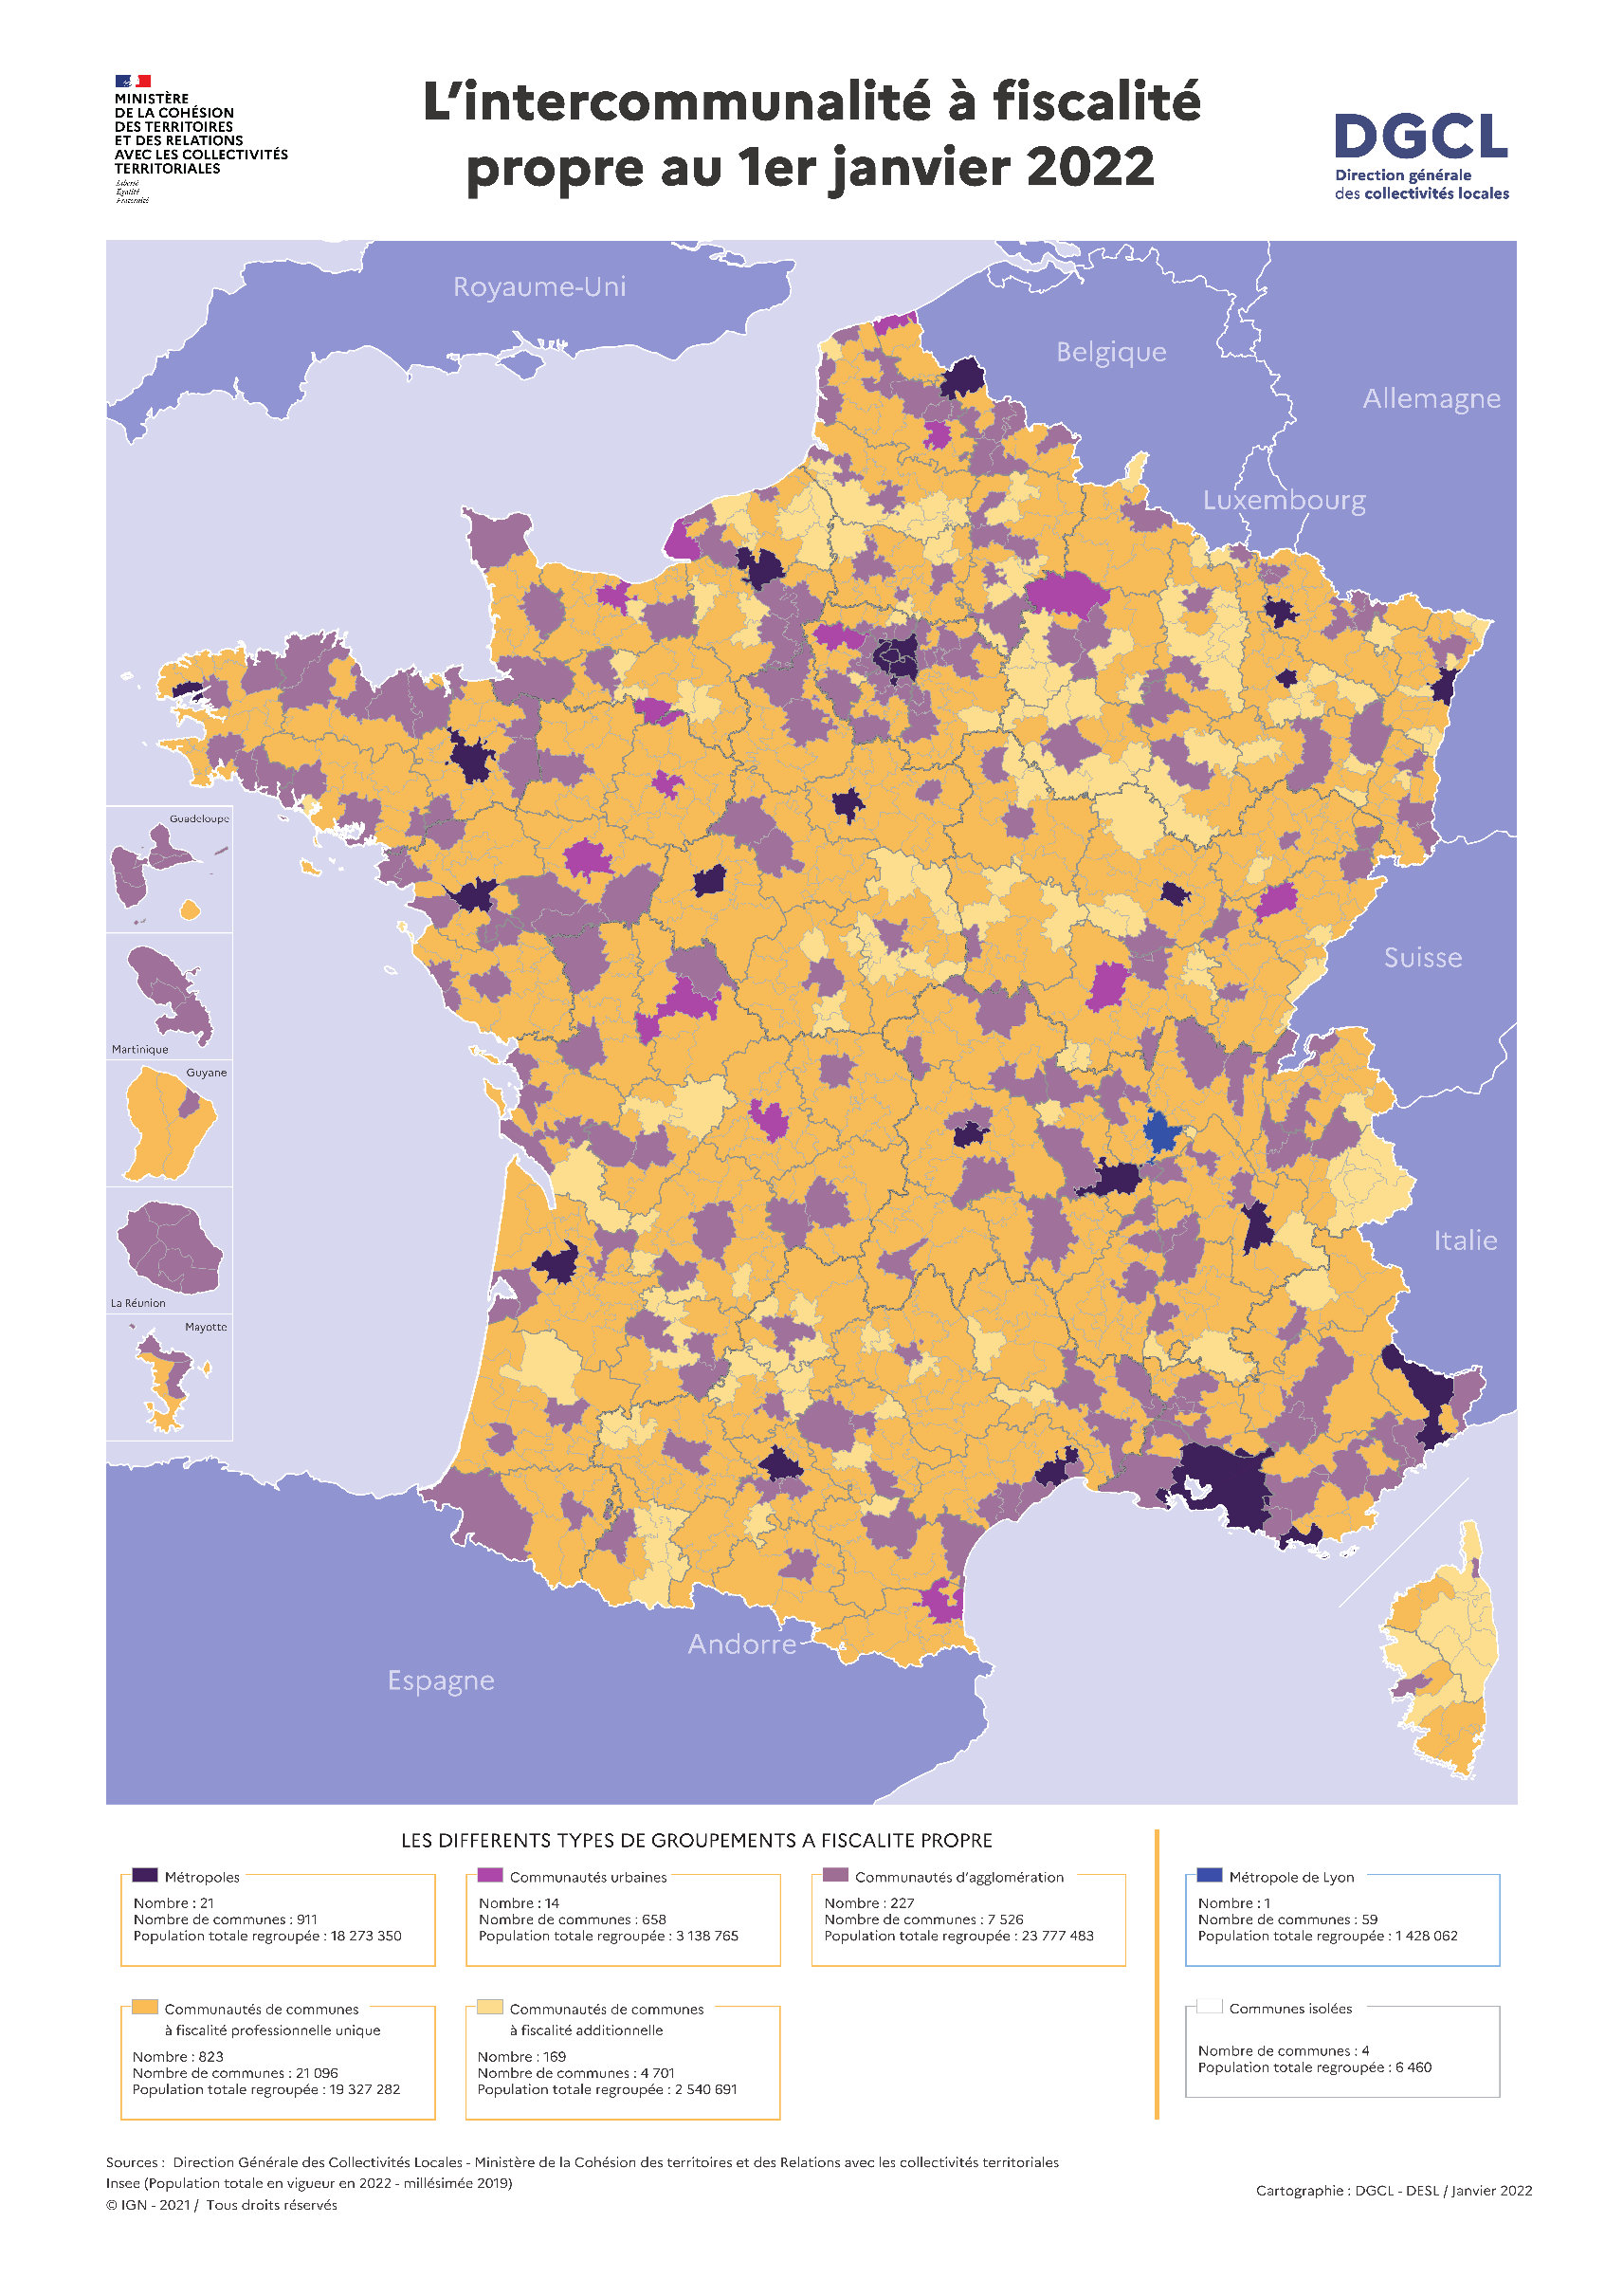
2.5b Les groupements de collectivités territoriales

